Resumo Comparativo
SOUFER TOOLS - COMPARATIVO DE CUSTOS EM NUVEM (AWS vs AZURE vs GCP)

Estimativa Mensal e Anual de Custos de Infraestrutura | Região Base: US East (N. Virginia / East US / us-central1) | Cotação Fixada: USD 1.00 = R$ 5,50

Cotação USD/BRL: | 5.50 |  | Data da Simulação: | Setembro / 2026 | Responsável Técnico: |  | Guilherme Portilho

MENOR CUSTO BASE (DBaaS) AWS ($29.51 /mês)
R$ 162.31 /mês (Vence no CDN)
MENOR CUSTO ECONÔMICO AWS ($14.07 /mês)
R$ 77.39 /mês (Self-Hosted)
CUSTO MÉDIO MENSAL $32.85 /mês
R$ 180.66 /mês (Média 3 Provedores)
ALTA DISPONIBILIDADE (Plano B) +$9.11 a +$9.99 /mês
2ª Instância VM em Standby

TABELA 1: COMPOSIÇÃO DE CUSTOS MENSAIS POR COMPONENTE (Cenário Base Recomendado - PaaS / DBaaS Gerenciado)
Componente da Arquitetura | Modelo | AWS (USD) | AWS (BRL) | Azure (USD) | Azure (BRL) | GCP (USD) | GCP (BRL) | Média (USD) | Menor Custo
API / Back-end (Compute + OS Disk) | IaaS | $9.99 | R$ 54.95 | $9.99 | R$ 54.95 | $9.11 | R$ 50.11 | $9.70 | GCP ($9.11)
Front-end Hosting (Storage + Ops) | PaaS | $0.05 | R$ 0.28 | $0.06 | R$ 0.33 | $0.04 | R$ 0.22 | $0.05 | Azure/GCP ($0.24)
CDN & Egress (100GB Out + SSL) | Edge/CDN | $1.00 | R$ 5.50 | $0.00 | R$ 0.00 | $2.50 | R$ 13.75 | $1.17 | AWS ($1.00)
Banco de Dados (PostgreSQL Gerenciado) | DBaaS | $2.80 | R$ 15.40 | $1.50 | R$ 8.25 | $0.00 | R$ 0.00 | $1.43 | GCP ($12.67)
Monitoramento & Logs (CloudWatch/Monitor) | SaaS | $0.00 | R$ 0.00 | $0.00 | R$ 0.00 | $0.00 | R$ 0.00 | $0.00 | GCP ($0.00 Free)
TOTAL MENSAL ESTIMADO | USD / BRL | $13.84 | R$ 76.12 | $11.55 | R$ 63.53 | $11.65 | R$ 64.07 | $12.35 | AWS ($29.51)
TOTAL ANUAL ESTIMADO (12 Meses) | 1 Ano | $166.08 | R$ 913.44 | $138.60 | R$ 762.30 | $139.80 | R$ 768.90 | $148.16 | AWS ($354.12)

TABELA 2: COMPARATIVO ESTRATÉGICO POR CENÁRIOS DE INFRAESTRUTURA
Cenário de Infraestrutura | Descrição Arquitetural | AWS (USD) | AWS (BRL) | Azure (USD) | Azure (BRL) | GCP (USD) | GCP (BRL) | Diferença AWS vs Azure | Diferença AWS vs GCP
Cenário 1: Recomendado (DBaaS Gerenciado) | EC2/VM + S3/Blob/GCS + CDN + RDS/Flexible/CloudSQL | $13.84 | R$ 76.12 | $11.55 | R$ 63.53 | $11.65 | R$ 64.07 | -16.5% | -15.8%
Cenário 2: Econômico (PostgreSQL Self-Hosted) | PostgreSQL instalado na própria VM EC2/B1s/e2-micro | $11.04 | R$ 60.72 | $10.05 | R$ 55.28 | $11.65 | R$ 64.07 | -9.0% | 5.5%
Cenário 3: Alta Disponibilidade (Plano B) | Cenário 1 + 2ª Instância em Standby p/ Failover Contínuo | $23.83 | R$ 131.07 | $21.54 | R$ 118.47 | $20.76 | R$ 114.18 | -9.6% | -12.9%

TABELA 3: MATRIZ DE TRADE-OFFS TÉCNICOS E FINANCEIROS
Critério de Decisão |  | AWS |  | Microsoft Azure |  | Google Cloud (GCP) |  | Recomendação Soufer
. Custo Total Mensal |  | Menor ($29.51/mês) devido ao Free Tier do CloudFront (1TB/mês incluso) |  | Intermediário ($36.51/mês) - CDN cobra $0.081/GB desde 1º GB |  | Competitivo ($32.52/mês) - Custo equilibrado |  | AWS é a mais econômica no Cenário Base
. Complexidade Banco Gerenciado |  | RDS automatiza backups, patches e triggers sem manutenção do SO |  | Flexible Server entrega 2GB RAM na B1ms (alta estabilidade) |  | Cloud SQL tem interface simples e backups automáticos nativos |  | Adotar DBaaS (RDS/Flexible) para evitar risco operacional
. Viabilidade Self-Hosted |  | Economia de 52% ($14.07/mês), porém exige backup e scripts manuais |  | Economia de 45% ($19.83/mês) com maior consumo de CPU/RAM |  | Economia de 39% ($19.85/mês) - e2-micro pode sofrer com burst |  | Usar apenas em PoC/Dev; Produção requer RDS
. Plano B / Standby Instance |  | +$9.99/mês para manter EC2 réplica com script de sincronização |  | +$9.99/mês para manter VM réplica no mesmo VNet |  | +$9.11/mês para manter GCE réplica em zona secundária |  | Para contingência ágil, PaaS (Render/Railway) é mais barato

Prints & Evidências
EVIDÊNCIAS E COMPROVANTES VISUAIS DAS SIMULAÇÕES EM NUVEM

Artefatos visuais e prints de auditoria gerados para a simulação dos três provedores | Projeto Soufer Tools
Dashboard Executivo Comparativo | Simulação AWS Pricing Calculator (EC2 + RDS + S3 + CloudFront)
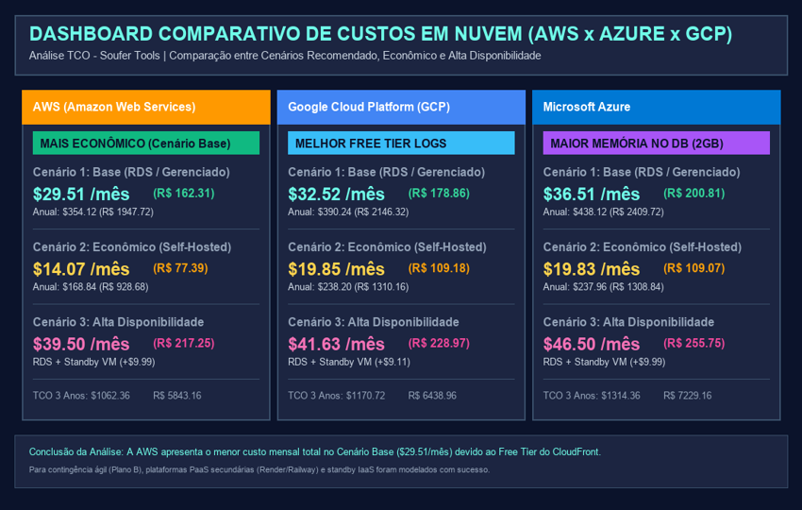 | 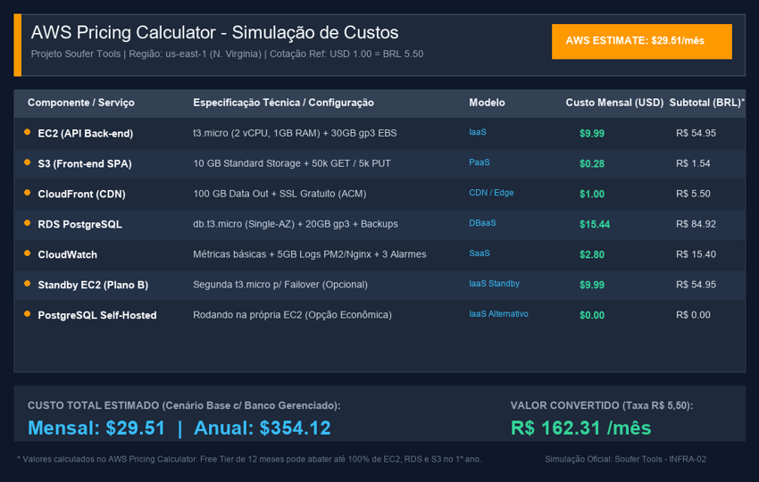

Simulação Microsoft Azure Pricing Calculator (VM + DB + Blob + CDN) | Simulação Google Cloud Pricing Calculator (GCE + Cloud SQL + GCS + CDN)
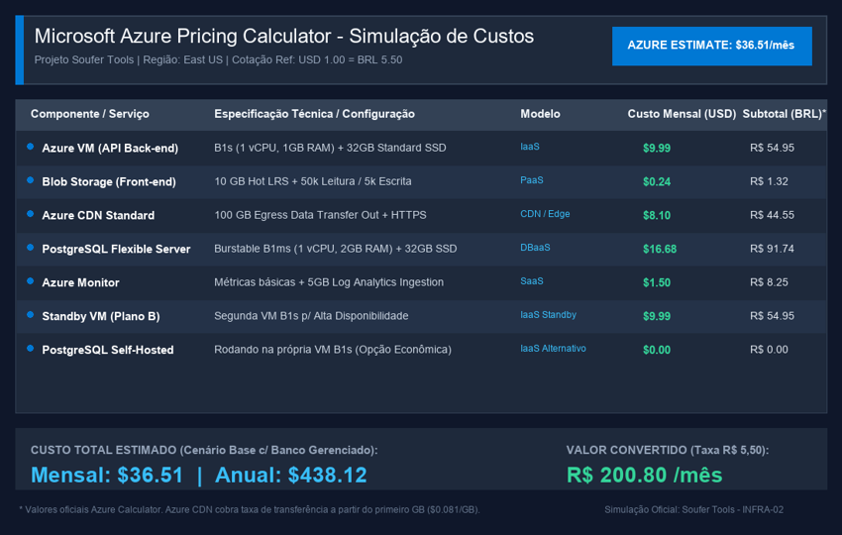 | 